Panther
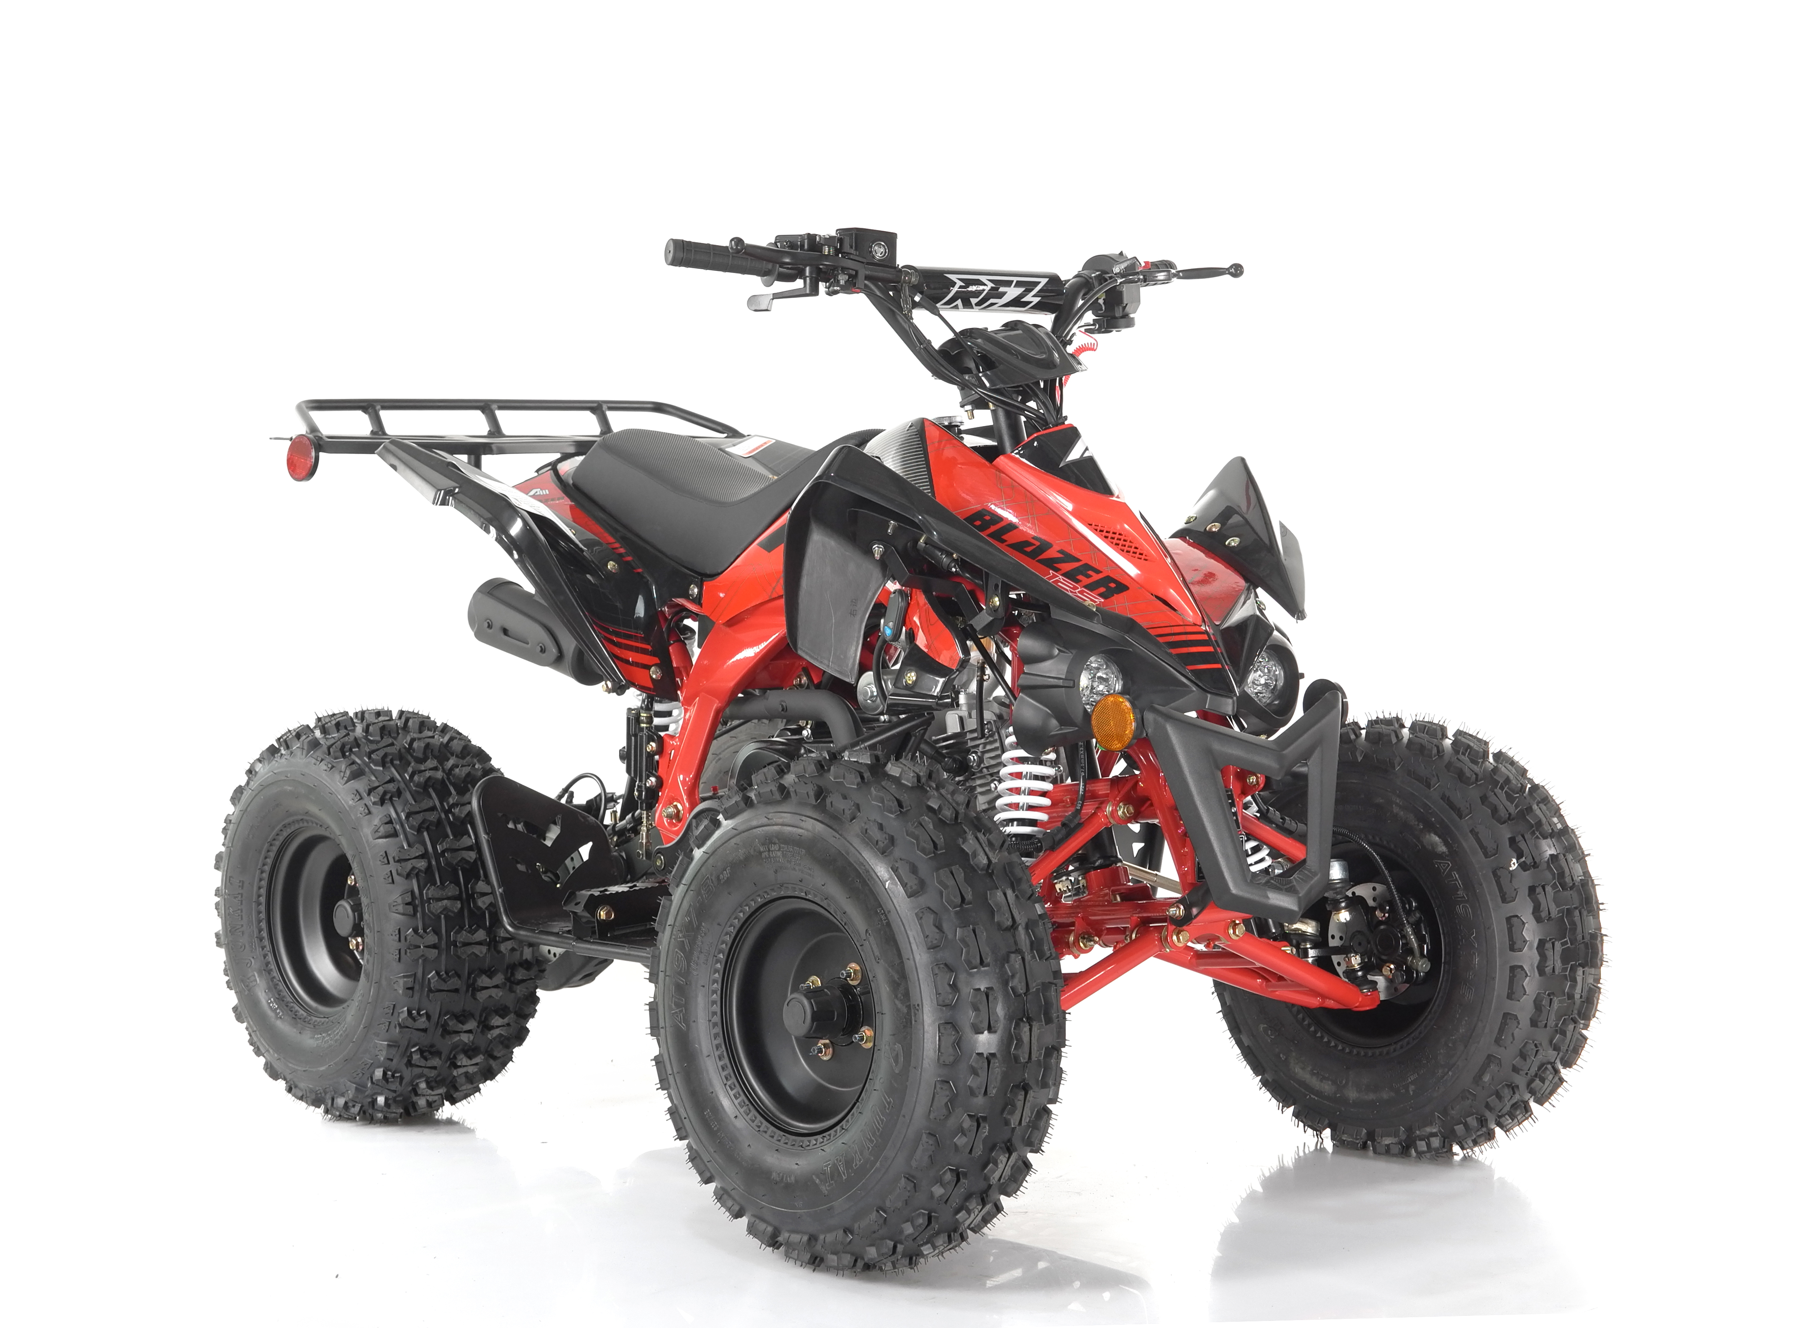 BLAZER 9 New Frame(with front disc brake) spare parts catalog
Contents
No. | Name
1 | Engine / Carburetor / Air filter / Exhause muffler
2 | Electric parts
3 | Frame
4 | Rear bridge assy
5 | Rear axle assy
6 | Front suspension assy
7 | Wheel assy
8 | Steering assy
9 | Handlebar assy
10 | Plastic assy
11 | Fuel tank

38
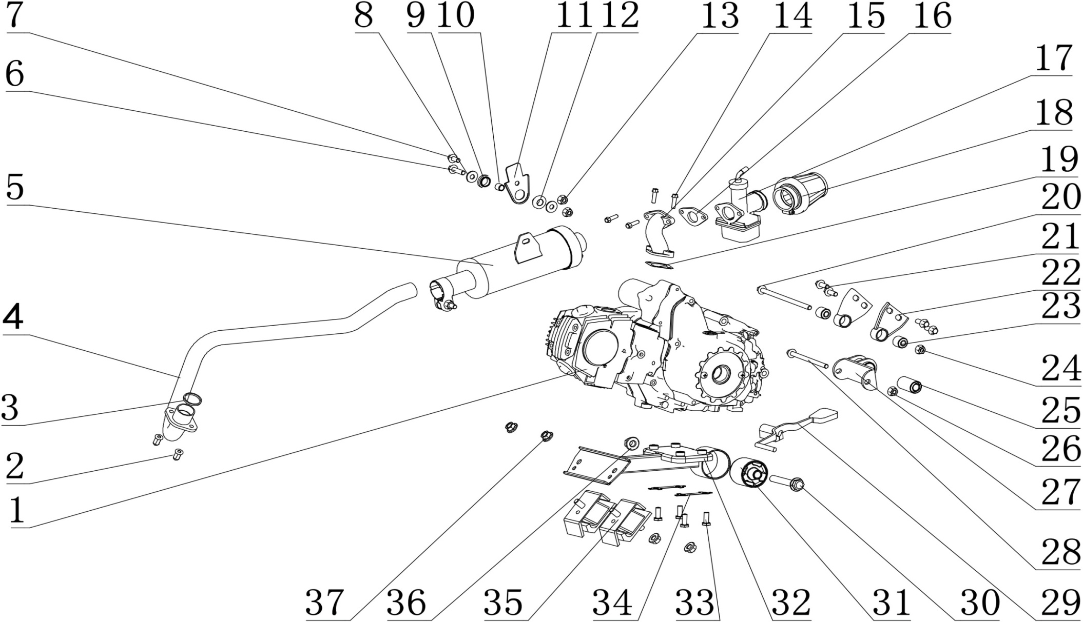
1. Engine/ Carburetor/ air filter / exhaush muffler
NO. | Parts Code | English Name | Parts name | Specs | Unit | Quantity | Unit Price ( USD ) | Order Qty | Total amount | Remark
1 | 213017002001 | Engine | 恒胜汽油机_亚光黑 | 120cc_鲸鱼款_缸标120cm3_152FMI_卧上电自动_1+1档_无标,A7RTC(打标LGD8TC)火花塞_离合器传动比67/18_4冲_纯电启动_链轮428-14T_12V六级全波交流组合长430mm,有档显_全机无中文字_FA72 2W进气管(带纸垫_隔热垫)_无启动杆_69#挂档杆_边盖修圆_六角法兰螺栓[2*M6*22(汽与进),2*M6*25(化与进),2*M6*28(边盖)] | set | 1 |  |  |  | 恒胜
2 | 404008004002 | nut for fixing exhaust pipe | 盖型螺母 | M6X22mm(GB/T 923) | pcs | 2
3 |  | gasket for exhause pipe | 排气管接口垫片 | ￠32mm | pcs | 1 |  |  |  | 排气消声管套件
4 | 302002080001 | exhause pipe | 排气管_高温漆黑色 | AGA-6A_铁_双段式_高温烤漆_￠28X1.5钢管_带发动机接口垫 | pcs | 1
5 | 302003145001 | muffler | 消声器_高温漆黑色 | AGA-6A_铁_￠76铁筒_总长280_高温烤漆_带防烫片_,带接口衬套和抱箍_带可拆卸的火花消除器 | pcs | 1
6 | 401001053002 | bolt | 六角法兰面螺栓-加大系列-B级 | M8X30mm_8.8级(GB/T 5789) | pcs | 1
7 | 401001046002 | bolt | 六角法兰面螺栓-加大系列-B级 | M8X16mm_8.8级(GB/T 5789) | pcs | 1
8 | 405006050003 | washer | 平垫圈 | ￠8X￠22X2 | pcs | 2
9 | 319058001001 | rubber washer | 消声器固定外胶垫 | AGA-6A_橡胶_￠25X5_￠20X2_内径￠16 | pcs | 1
10 | 319001115001 | spacer | 衬套 | ￠9X￠12X12mm_铁 | pcs | 1
11 | 602003073002 | muffler fixing plate | 消声器固定座 | AGA-6A | pcs | 1
12 | 319062001001 | rubber washer | 消声器固定内胶垫 | AGA-6A_橡胶_￠25X5_￠16X7_内径￠12 | pcs | 1
13 | 404004002002 | nut | 粗牙全金属六角法兰面锁紧螺母 | M8(GB/T 6187.1) | pcs | 2
14 |  | bolt | 六角法兰面螺栓 | M6X22mm | pcs | 4 |  |  |  | 发动机附件
15 |  | intake pipe | 进气管 | FA72 2W进气管（ZJ43进气管配兴锋弘发动机） | pcs | 1 |  |  |  | 恒胜发动机附件
16 |  | gasket (rubber ) | 进气管隔热垫 |  | pcs | 1 |  |  |  | 发动机附件
17 | 301014040002 | carburetor | 京科化油器_喷砂钝化本色 | PZ22WL-21_EPA_配恒胜120cc_要求打码JINGKE_带风门支架_限速48带14.5mm限位套 | pcs | 1 |  |  |  | 配恒胜发动机
18 | 301021040001 | air filter | 空气滤清器_白色 | 铁丝网_口径￠38mm_EPA(打码Y-36-01030100)_铁丝网50mm,_补气嘴17mm_带抱箍(AGA-7车型) | pcs | 1
19 |  | gasket ( paper ) | 进气管纸垫 |  | pcs | 1 |  |  |  | 发动机附件
20 | 401002103001 | bolt | 六角法兰面螺栓-加大系列-B级 | M8X145-F_10.9级(GB/T5789) | pcs | 1
21 | 401001049002 | bolt | 六角法兰面螺栓-加大系列-B级 | M8X20mm_8.8级(GB/T 5789) | pcs | 4
22 | 303210001002 | engine fixing bracket ( top ) | 发动机上支架 | AGA-6A | pcs | 2
23 | 319019013001 | Rubber buffer sleeve | 缓冲套 | φ8.2Xφ20X16X19mm | pcs | 2
24 | 404004002002 | nut | 粗牙全金属六角法兰面锁紧螺母 | M8(GB/T 6187.1) | pcs | 1
25 | 319019008001 | Rubber buffer sleeve | 后叉缓冲套 | φ12Xφ24X40X42mm | pcs | 1
26 | 404004002002 | nut | 粗牙全金属六角法兰面锁紧螺母 | M8(GB/T 6187.1) | pcs | 1
27 | 303209001002 | engine fixing bracket ( rear ) | 发动机后支架 | AGA-6A | pcs | 1
28 | 401001029001 | bolt | 六角法兰面螺栓-加大系列-B级 | M8X1.25X105-F_8.8级(GB/T 5789) | pcs | 1
29 | 259383004001 | gear shifter | 挂挡杆 | 69# | pcs | 1 |  |  |  | 发动机附件
30 | 401002063001 | bolt | 六角法兰面螺栓细牙小系列 | M12X1.25X80-F_8.8级(GB/T 5789) | pcs | 1
31 | 303213001001 | Rubber buffer sleeve | 发动机固定缓冲套 | AGA-6A_长安之星后托臂衬套_φ12.2Xφ52.5X40X60mm | pcs | 1
32 | 303211001002 | engine fixing bracket (bottom ) | 发动机下支架 | AGA-6A | pcs | 1
33 | 401003005002 | bolt | 外六角螺栓 | M8X25mm_8.8级 | pcs | 4
34 | 318019002002 | anti loose bracket | 止退片 | AGA-2A_钢板1.0mm_固定汽油机底部螺栓用 | pcs | 2
35 | 303212001001 | Rubber buffer sleeve | 发动机固定胶垫 | AGA-6A_长安SC110发动机胶垫 | pcs | 2
36 | 404005004002 | nut | 细牙全金属六角法兰面锁紧螺母 | M12X1.25(GB/T 6187.2) | pcs | 1
37 | 404005003002 | nut | 细牙全金属六角法兰面锁紧螺母 | M10X1.25(GB/T 6187.2) | pcs | 4
38 | 301037001003 | oil-water separator | 油水分离器 | QJ-ATV车型EPA用_连接空滤器上油管380mmXφ11Xφ7_,阿波罗打码Y-36-01030200 | pcs | 1
 | 303060001050 | Oil-water separator hoop | 油水分离器抱箍 | 油水分离器抱箍 | pcs | 1 |  |  |  | 固定油水分离器
 | 404004001003 | Nut | 粗牙全金属六角法兰面锁紧螺母_镀彩锌 | M6(GB/T 6187.1) | pcs | 1 |  |  |  | 固定油水分离器
 | 401001009002 | Bolt | 六角法兰面螺栓-加大系列-B级_镀彩锌 | M6X20_8.8级(GB/T 5789) | pcs | 1 |  |  |  | 固定油水分离器

31
30
32
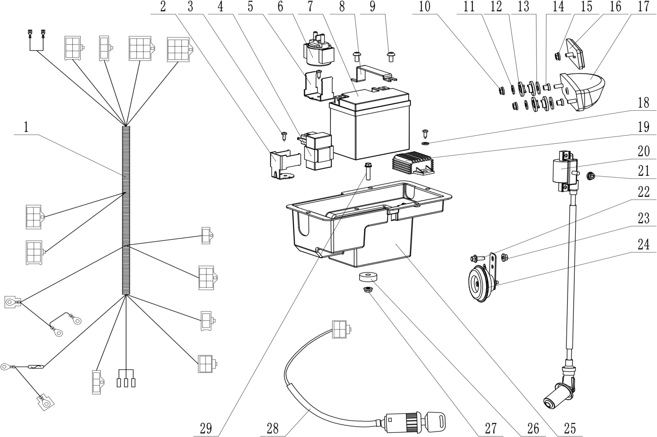 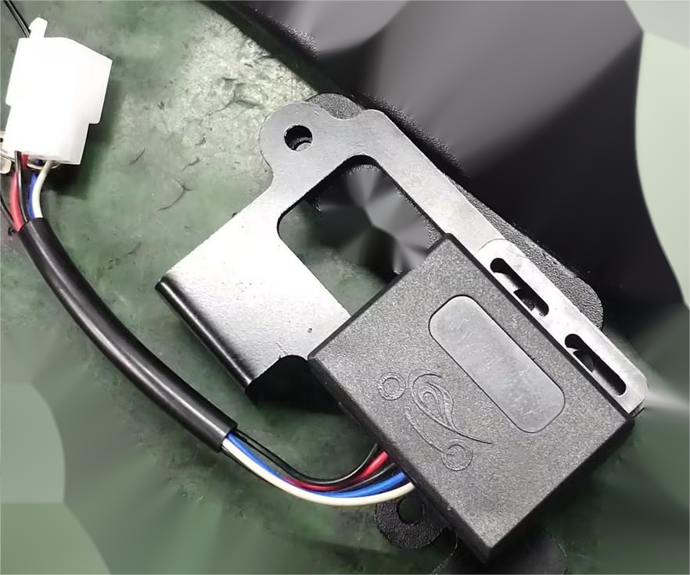
2. Electric parts
NO. | Parts Code | English Name | Parts name | Specs | Unit | Quantity | Unit Price ( USD ) | Order Qty | Total amount | Remark
1 | 315007231001 | wiring harness | 主电缆_黑色 | AGA-6A_带电子防盗器接口_位置灯、尾灯常亮_任意档启动_,无仪表接口_带喇叭接口_普通插件_电池中置 | pcs | 1
2 | 601001430002 | fixing bracket for CDI | 点火器固定座 | AGA-6A | pcs | 1
3 | 403013039001 | screw | 十字槽盘头自攻螺钉 | ST4.2X12 | pcs | 3
4 | 315001053001 | CDI | 点火器 | AC21-002J_12V_5孔插件_配横插双孔固定胶套 | pcs | 1
5 | 601001431002 | fixing bracket for Relay | 继电器固定座 | AGA-6A | pcs | 1
6 | 315005010001 | relay | 继电器 | AJ32-301AJ_通用_不带橡胶护套 | pcs | 1
7 | 315006005001 | battery | 后加液免维护电池 | 12V5Ah_长宽高112X70X106_出口型_英文版(带使用说明) | pcs | 1
8 | 609003022005 | fixing bracket for battery | 电池压板 | AGA-6A | pcs | 1
9 | 403004009002 | screw | 内六角平圆头螺钉 | M6X12mm_4.8级_圆头直径12mm(GB/T70.2) | pcs | 2
10 | 404004001003 | nut | 粗牙全金属六角法兰面锁紧螺母 | M6(GB/T 6187.1) | pcs | 2
11 | 405006040002 | washer | 平垫圈 | ￠6X￠16X1.5 | pcs | 2
12 | 319016030001 | rubber washer | 橡胶垫圈 | ￠25X￠10X3.3_半圆凸台￠15X￠10X5 | pcs | 4
13 | 405006050003 | washer | 平垫圈 | ￠8X￠22X2 | pcs | 2
14 | 319002027001 | spacer | 衬套 | ￠6.2X￠12X10(￠7.5X￠7)_铁 | pcs | 2
15 | 404004001003 | nut | 粗牙全金属六角法兰面锁紧螺母 | M6(GB/T 6187.1) | pcs | 1
16 | 318006010001 | reflector | 回复反射器(反光片) | 欧202M612_塑料_方形 | pcs | 1
17 | 316020051001 | tail light | 后尾灯_本色 | ATV_E24 148R-000189_LED灯-CH-2004黑壳透明罩_线长：500mm_插件为子弹头公头_线径0.3mm | pcs | 1
18 | 405006034002 | washer | 平垫圈 | ￠5X￠16X1.5 | pcs | 1
19 | 315002004003 | rectifier | 调压整流器 | DT07-001_70全波调压器_四孔插件_6.8插片 | pcs | 1
20 | 315003050001 | coil | 高压包 | CG01-026J_12V_2.8插片2孔插件_橡胶高压包帽_配C7RTC/CR7TC_高压线长200mm | pcs | 1
21 | 404004001003 | nut | 粗牙全金属六角法兰面锁紧螺母 | M6(GB/T 6187.1) | pcs | 1
22 | 401001009002 | bolt | 六角法兰面螺栓-加大系列-B级 | M6X20mm_8.8级(GB/T 5789) | pcs | 1
23 | 404004001003 | nut | 粗牙全金属六角法兰面锁紧螺母 | M6(GB/T 6187.1) | pcs | 1
24 | 316009005004 | horn | 电喇叭 | 12V | pcs | 1
25 | 303217001001 | battery case | 中置电池盒 | AGA-6A_重0.154kg_共丙新料_T30S | pcs | 1
26 | 319016045001 | Rubber buffer sleeve for muffler | 消声器缓冲套 | AGA_￠8X￠27X9 | pcs | 1
27 | 404004001003 | nut | 粗牙全金属六角法兰面锁紧螺母 | M6(GB/T 6187.1) | pcs | 1
28 | 316008007001 | key ignition | 电门锁 | 四线二档(通用) | set | 1
29 | 401001011002 | bolt | 六角法兰面螺栓-加大系列-B级 | M6X25mm_8.8级(GB/T 5789) | pcs | 1
30 | 316023001002 | Gear indicator_Black+Red | 档位指示灯_黑+红 | AGA-2 | pcs | 1 |  |  |  | 与线速是一套
31 | 315095001001 | remote control | 单遥控熄火器 | ATV车用_单遥控_启动熄火功能_不带防盗功能 | pcs | 1
32 | 609082001002 | remote control bracket | 防盗报警器支架 | AGA-6A | pcs | 1
 | 404006006001 | Nut | 非金属嵌件六角锁紧螺母_镀彩锌 | M4(GB/T 889.1-2000) | pcs | 2 |  |  |  | 单遥控熄火器固定标件
 | 403013004001 | Bolt | 十字槽盘头螺钉_不锈钢 | M4X16_4.8级(GB/T818-2000) | pcs | 2 |  |  |  | 单遥控熄火器固定标件
 | 401001006001 | Bolt | 六角法兰面螺栓-加大系列-B级_镀彩锌 | M6X12_4.8级(GB/T 5789) | pcs | 2 |  |  |  | 单遥控熄火器固定标件

23
24
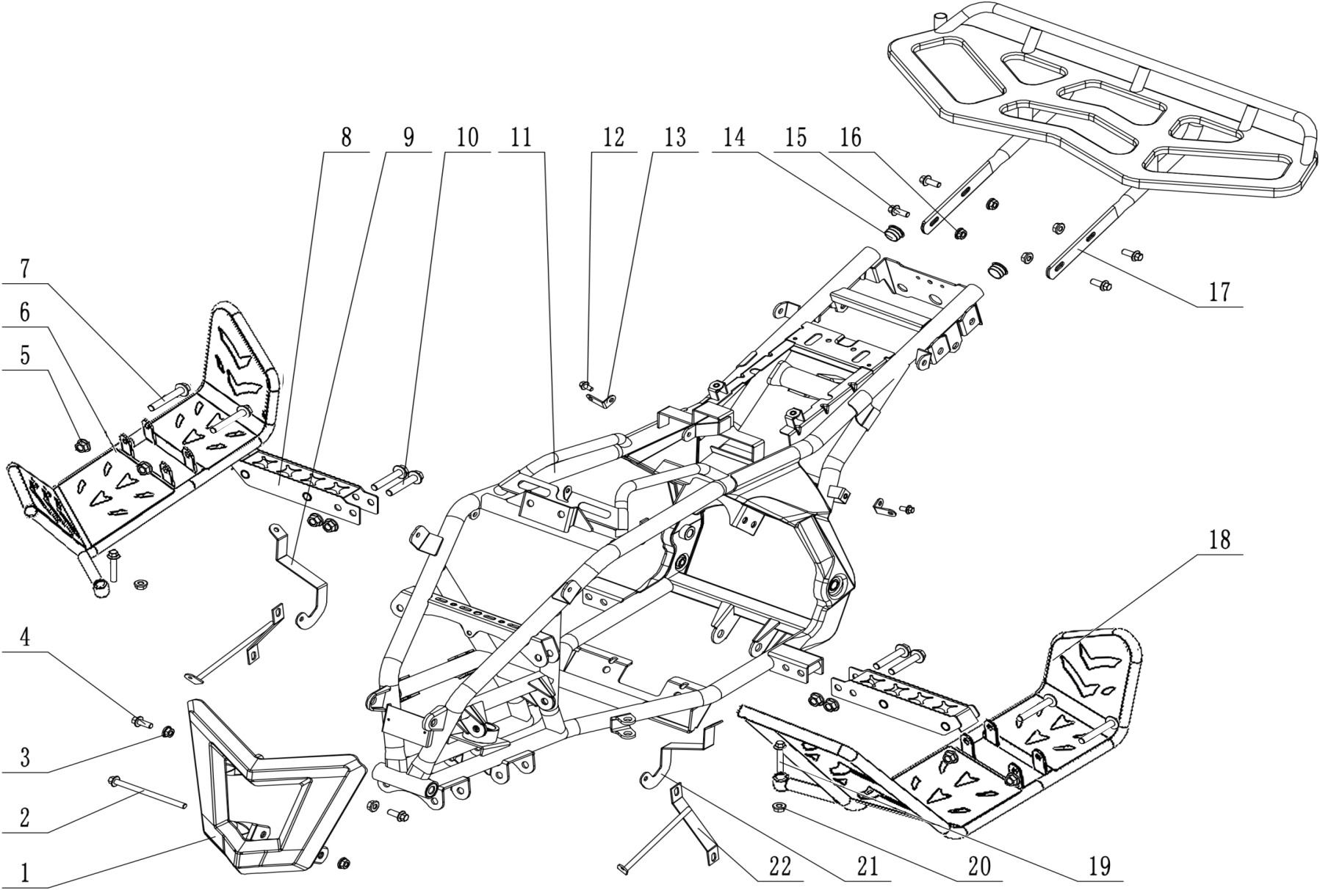
3. Frame assy
NO. | Parts Code | English Name | Parts name | Specs | Unit | Quantity | Unit Price ( USD ) | Order Qty | Total amount | Remark
1 | 303074042008 | front bumper | FS前保险杠_喷塑磨砂黑 | AGA-2C/AGA-11A_铁_AG-11款面罩_带侧反射器安装支架_改进 | pcs | 1
2 | 401001038002 | bolt | 六角法兰面螺栓细牙小系列 | M8X115-F_8.8级(GB/T 5789) | pcs | 1
3 | 404004002002 | nut | 粗牙全金属六角法兰面锁紧螺母 | M8(GB/T 6187.1) | pcs | 3
4 | 401001049002 | bolt | 六角法兰面螺栓-加大系列-B级 | M8X20mm_8.8级(GB/T 5789) | pcs | 2
5 | 404005003002 | nut | 细牙全金属六角法兰面锁紧螺母 | M10X1.25(GB/T 6187.2) | pcs | 8
6 | 303010069003 | pedal holder - right | FS整体式踏脚右_喷塑磨砂黑 | AGA-2C_老款_借用AGA-7款焊接夹具焊接,9471订单用 | pcs | 1
7 | 401002038001 | bolt | 六角法兰面螺栓细牙小系列 | M10X65mm_8.8级(GB/T 5789) | pcs | 4
8 | 303010007050 | pedal | 脚蹬 | AGA-2A | pcs | 2
9 | 303076003050 | bracket-right | 前挡泥支架右 | AGA-2A_冷轧板2.0mm | pcs | 1
10 | 401002019001 | bolt | 六角法兰面螺栓细牙小系列 | M10X1.25X55-F_8.8级(GB/T 5789) | pcs | 4
11 | 303002118002 | frame | 车架总成_喷塑红色(色号PT032C) | AGA-2C/AGA-11A_后脚刹_电池中置 | pcs | 1 |  |  |  | different colors
12 | 401001006001 | bolt | 六角法兰面螺栓-加大系列-B级 | M6X12mm_4.8级(GB/T 5789) | pcs | 2
13 | 602003079002 | bracket | 后挡泥板固定片 | AGA-2C_冷轧钢板2.0mm | pcs | 2
14 | 319016015001 | rubber plug | 排气管橡胶塞 | ￠16X￠22X16.5mm | pcs | 2
15 | 401001049002 | bolt | 六角法兰面螺栓-加大系列-B级 | M8X20mm_8.8级(GB/T 5789) | pcs | 4
16 | 404004002002 | nut | 粗牙全金属六角法兰面锁紧螺母 | M8(GB/T 6187.1) | pcs | 4
17 | 314001071002 | Rear carrier | FS后货架_喷塑磨砂黑 | AGA-6A_带侧反射器支架 | pcs | 1
18 | 303010027003 | pedal holder - left | FS整体式踏脚左_喷塑磨砂黑 | AGA-2C_老款_借用AGA-7款焊接夹具焊接,9471订单用 | pcs | 1
19 | 401001032002 | bolt | 六角法兰面螺栓-加大系列-B级 | M8X1.25X45-F_8.8级(GB/T5789) | pcs | 2
20 | 404004002002 | nut | 粗牙全金属六角法兰面锁紧螺母 | M8(GB/T 6187.1) | pcs | 2
21 | 303076002050 | bracket - left | 前挡泥支架左 | AGA-2A_冷轧板2.0mm | pcs | 1
22 | 303226002002 | bracket for left | FS大灯支架左_喷塑磨砂黑 | AGA-2A_配圆形灯 | pcs | 1
 | 303227002002 | bracket for light | FS大灯支架右_喷塑磨砂黑 | AGA-2A_配圆形灯 | pcs | 1
23 | 318006007002 | Front side reflex reflector | 侧回复反射器_琥珀色(黄色) | KM-101_CQC(IA-E4-02.3298)_圆形_DOT-SAE-A-03 | pcs | 2
24 | 318006007001 | Rear side reflex reflector | 侧回复反射器_红色 | KM-101_CQC(IA-E4-02.3298)_圆形_DOT-SAE-A-03,带E-Mark 、DOT、CQC认证 | pcs | 2

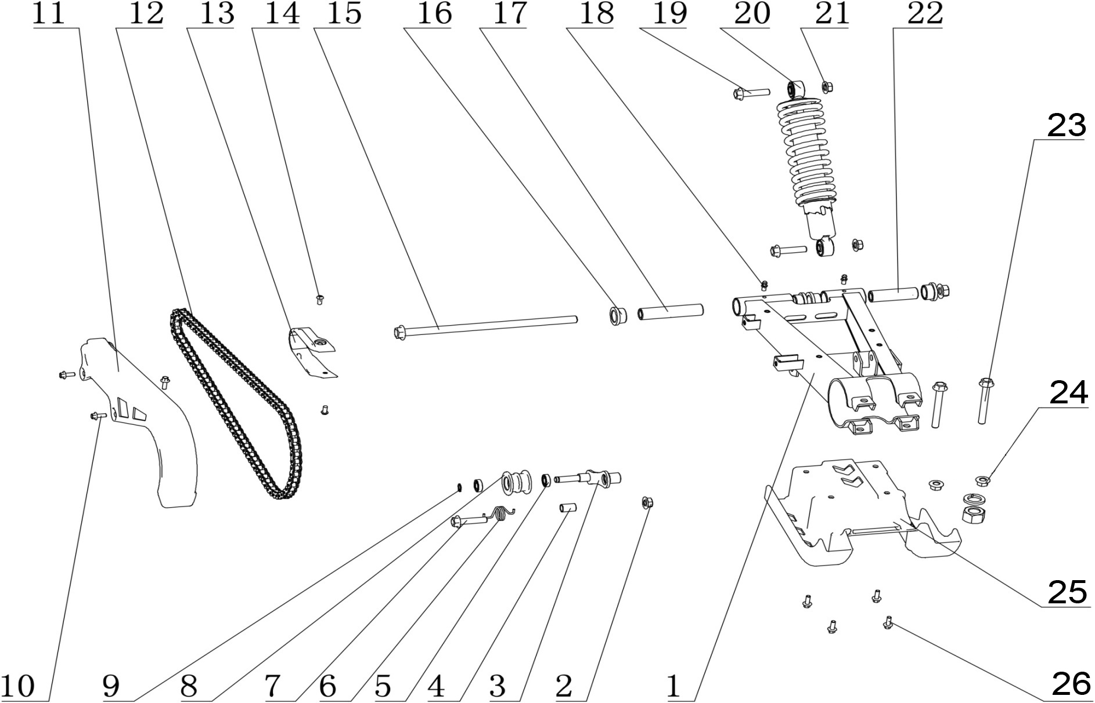
4. Rear bridge assy
NO. | Parts Code | English Name | Parts name | Specs | Unit | Quantity | Unit Price ( USD ) | Order Qty | Total amount | Remark
1 | 306005152001 | rear swing arm | 后叉 | AGA-6A车型 | pcs | 1
2 | 404005003002 | bolt | 细牙全金属六角法兰面锁紧螺母 | M10X1.25(GB/T 6187.2) | pcs | 1
3 | 303057004002 | chain roller bracket | 链条张紧轮支架 | AGA-6A_铁钢板4mm | pcs | 1
4 | 601001429001 | spacer | 张紧轮支架固定隔套 | AGA-6A_￠14X1.5X21.5 | pcs | 1
5 | 409002008001 | bearing | 深沟球轴承 | 61900Z(6900Z)(d=10,D=22,B=6)(GB/T 276-1994) | pcs | 2
6 | 319007008001 | spring | 链条张紧轮扭簧 | AGA-6A_￠2.5_内径￠19_有效圈数3圈 | pcs | 1
7 | 401001003001 | bolt | 六角法兰面螺栓-加大系列-B级 | M10X1.25X45-F_8.8级(GB/T5789) | pcs | 1
8 | 311005005001 | chain roller | 链条张紧轮 | AGA-6A_重0.018kg | pcs | 1
9 | 405002007001 | Circlip for shaft | 轴用弹性挡圈 | 10(GB/T 894.1-1986) | pcs | 1
10 | 401001007002 | bolt | 六角法兰面螺栓-加大系列-B级 | M6X16mm_8.8级(GB/T 5789) | pcs | 3
11 | 304087001001 | chain cover | 链条罩 | AGA-6A_重0.152kg | pcs | 1
12 | 311011043001 | chain | 链条_本色 | 428H-98节_SFR | pcs | 1 |  |  |  | 2021EPA为428H-96节
13 | 304034013001 | rubber protector for swing arm | 后叉保护套 | AGB37-6_橡胶 | pcs | 1
14 | 403004009002 | screw | 内六角平圆头螺钉 | M6X12mm_4.8级_圆头直径12mm(GB/T70.2) | pcs | 2
15 | 401002060002 | middle axle | 六角法兰面螺栓细牙小系列 | M12X1.25X280mm_8.8级_带螺母(GB/T 16674.2) | set | 1
16 | 319041001002 | spacer | 后平叉粉末冶金衬套 | AGA-16_￠26X￠20X16.5 | pcs | 4
17 | 603001101001 | inner spacer (left) | 后叉左衬管 | AGA-6A_￠20X￠12.2X99_调质_磨外圆 | pcs | 1
18 | 318034001002 | Grease nipple | 黄油嘴 | M6 | pcs | 2
19 | 401001003001 | bolt | 六角法兰面螺栓-加大系列-B级 | M10X1.25X45-F_8.8级(GB/T5789) | pcs | 2
20 | 306001114001 | Rear shock absorber | 后减震器 | AGA-6A_弹簧￠8.5_￠38筒_安装孔￠10.2_长度315mm | pcs | 1
21 | 404005003002 | nut | 细牙全金属六角法兰面锁紧螺母 | M10X1.25(GB/T 6187.2) | pcs | 2
22 | 603001102001 | inner spacer (right) | 后叉右衬管 | AGA-6A_￠20X￠12.2X74_调质_磨外圆 | pcs | 1
23 | 401002108001 | bolt | 六角法兰面螺栓 | M10X1.25X85mm_8.8级 | pcs | 2
24 | 404005003002 | nut | 细牙全金属六角法兰面锁紧螺母 | M10X1.25 | pcs | 2
25 | 304029002001 | protector for rear bridge | 后桥保护板 | AGA-6A_重0.252kg | pcs | 1
26 | 401001007002 | bolt | 六角法兰面螺栓-加大系列-B级 | M6X16mm_8.8级(GB/T 5789) | pcs | 4

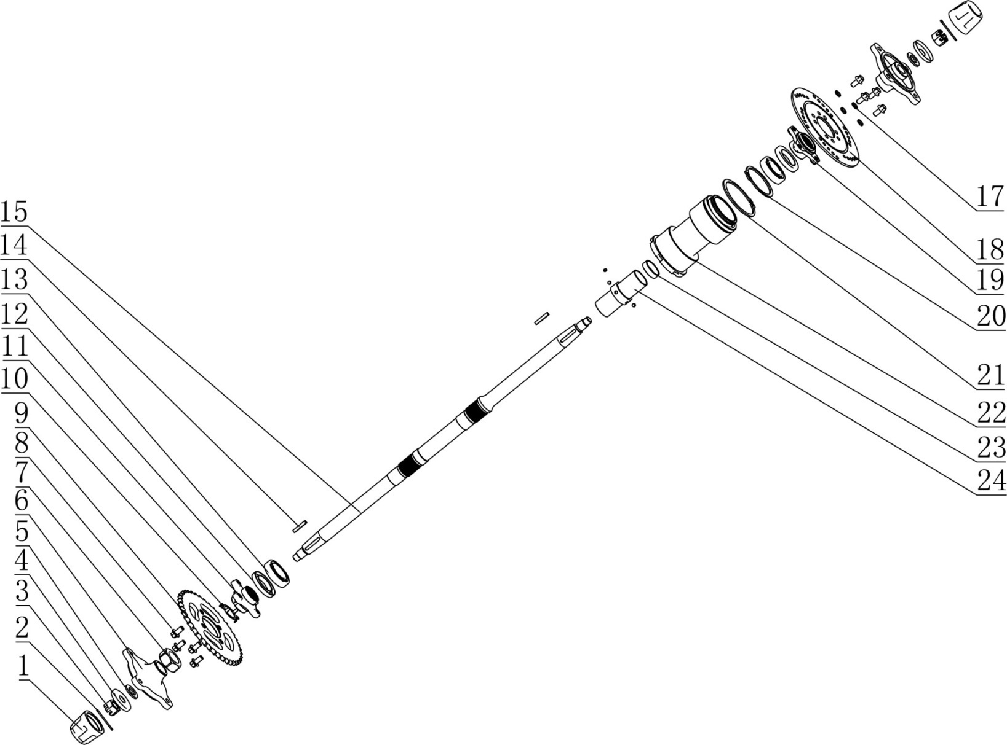
5. Rear axle assy
NO. | Parts Code | English Name | Parts name | Specs | Unit | Quantity | Unit Price ( USD ) | Order Qty | Total amount | Remark
1 | 319014007001 | dust cover | 轮轴防尘套 | (￠42X￠52X42mm)_橡胶件 | pcs | 2
2 | 407005006002 | cotter | 开口销 | ￠2.5X40mm(GB/T 91-2000) | pcs | 2
3 | 404011005002 | nut | 六角开槽薄螺母细牙A和B级 | M16X1.5(GB/T9459) | pcs | 2
4 | 319014005001 | washer | 轮轴防尘盖-铁 | (大防尘盖)φ16Xφ47X0.8 | pcs | 2
5 | 405006022002 | washer | 平垫圈 | ￠16X￠30X2.5 | pcs | 2
6 | 306014003002 | hub for rear wheel | 后轮法兰座_电泳黑色 | AGA-2A_ZG35_四孔固定中心孔距M10X110mm_,配合锥度大端不带台阶的后桥 | pcs | 2
7 | 306024002001 | nut | 后轴螺母 | AGA-6A_内孔M27X1.5 | pcs | 1
8 | 401001046002 | bolt | 六角法兰面螺栓 | M8X16_8.8级 | pcs | 8
9 | 311003069001 | driven sporcket | 后链轮_镀白锌 | 428-43T_内孔48.5mm_孔距68mm | pcs | 1
10 | 318017005001 | anti-loose plate | 止退片 | ￠27内孔_厚度1MM | pcs | 1
11 | 308023002002 | bracket for driven sprocket | 链轮法兰_电泳黑色 | AGA-6A_ZG35_内花键28zX1m_链轮安装孔4-M8_安装孔距68mm_,链轮中心孔凸台￠48 | pcs | 1
12 | 319018012001 | oil seal | 后桥油封 | ￠35X￠55X8 | pcs | 2
13 | 409002031001 | bearing | 深沟球轴承（后桥轴承） | GB/T 276_6006(d=30,D=55,B=13) | pcs | 2
14 | 408001001001 | key | 平键 | 5X5X30(GB/T 1096-1979) | pcs | 2
15 | 306023003004 | rear axle | LY后桥轴_电泳黑 | AGA-6A_长740mm_40Cr_调调质处理_后轮法兰锥度安装_,两端螺纹M16X1.5 | pcs | 1
17 | 405003011004 | spring washer | 标准型弹簧垫圈 | ￠8 | pcs | 4
18 | 308004039001 | rear brake disc | 后碟刹盘 | ￠180X3.5mm_￠8.5-4孔安装，定位内孔￠48.5mm | pcs | 1
19 | 308022002002 | bracket for rear brake disc | 碟刹盘法兰_电泳黑色 | AGA-6A_ZG35_内花键31zX1m_碟刹盘安装孔4-M8_安装孔距68mm_,碟刹盘中心孔凸台￠48 | pcs | 1
20 | 405002009001 | Circlip | 轴用弹性挡圈 | 65(GB/T 894.1-1986) | pcs | 1
21 | 405002008001 | Circlip | 轴用弹性挡圈 | 80(GB/T 894.1-1986) | pcs | 1
22 | 306012009002 | rear bridge hub ( aluminium) | 后桥铝筒_氧化本色 | AGA-6A_铝压铸件_外圆￠80_长152mm_轴承档￠55_,不带车速传感器安装孔 | pcs | 1
23 | 308037001001 | spacer | 碟刹盘法兰隔套 | AGA-6A_￠35X￠2.0X10 | pcs | 1
24 | 306022004001 | inner spacer | 后桥轴承隔套_镀彩锌 | AGA-6A_￠35X2.0X98.5 | pcs | 1

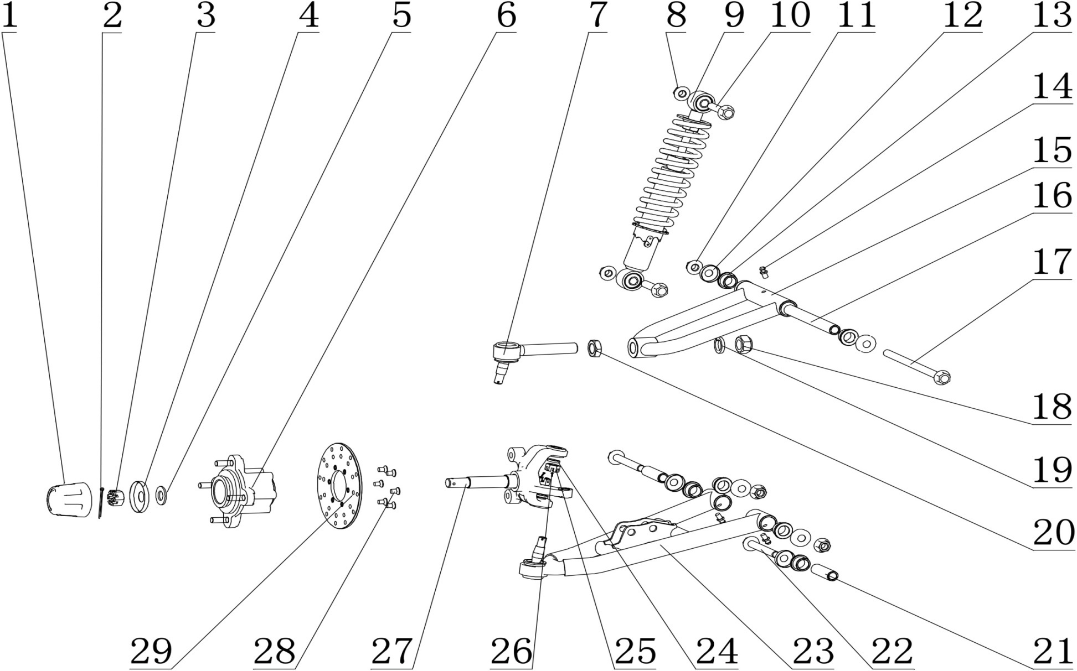
6. Front suspension assy
NO. | Parts Code | English Name | Parts name | Specs | Unit | Quantity | Unit Price ( USD ) | Order Qty | Total amount | Remark
1 | 319014007001 | dust cover | 轮轴防尘套 | (￠42X￠52X42mm)_橡胶件 | pcs | 1
2 | 407005006002 | cotter | 开口销 | ￠2.5X40mm(GB/T 91-2000) | pcs | 1
3 | 404011004001 | nut | 六角开槽薄螺母细牙A和B级 | M14X1.5(GB/T9459) | pcs | 1
4 | 319014005001 | washer | 轮轴防尘盖-铁 | (大防尘盖)φ16Xφ47X0.8 | pcs | 1
5 | 405006015001 | washer | 平垫圈 | ￠14X￠22X3 | pcs | 1
6 | 305017006003 | front wheel hub | JK前轮法兰组件_电泳黑色 | AGA-6A_轮毂固定螺栓4-M8X30_安装孔距88mm_轮毂中心孔凸台￠66_,含油封20X47X7、油封22X35X6、轴承6303、轴承6003、中间隔套￠22X2.0X27和边隔套￠22X2.0X11.5 | pcs | 1
7 | 305018010002 | joint ball | JK可调球头_镀白锌 | AGA-16_球头杆锥度为1:8_螺杆为M16X1.5X75_带六角螺母M16X1.5_,弹垫￠16、防松螺母M16X1.5和开槽螺母M10X1.25、平垫￠10、弹垫￠10 | pcs | 1
8 | 404005003002 | nut | 细牙全金属六角法兰面锁紧螺母 | M10X1.25(GB/T 6187.2) | pcs | 2
9 | 305011011002 | front shock absorber | 前减震器 | AGA-6_弹簧￠7_安装孔￠10.2_长度295mm | pcs | 1
10 | 401001003001 | bolt | 六角法兰面螺栓-加大系列-B级 | M10X1.25X45-F_8.8级(GB/T5789) | pcs | 2
11 | 404005003002 | nut | 细牙全金属六角法兰面锁紧螺母 | M10X1.25(GB/T 6187.2) | pcs | 3
12 | 305018019001 | washer | 前摇臂防尘盖 | (小防尘盖)φ10.5Xφ28X1 | pcs | 6
13 | 319042001001 | spacer | 摇臂粉末冶金衬套 | AGA-16_￠20X￠15X13 | pcs | 6
14 | 318034001002 | grease nipple | 黄油嘴 | M6 | pcs | 3
15 | 305012025002 | Top A arm | 上摇臂 | AGA-6A车型 | pcs | 1
16 | 604015001001 | inner spacer | 上摇臂衬管 | AGA-6A_￠15X￠10.5X141_磨外圆 | pcs | 1
17 | 401002007002 | bolt | 六角法兰面螺栓细牙小系列 | M10X1.25X170mm_8.8级_带螺母(GB/T 16674.2) | pcs | 1
18 |  | nut | 防松螺母 | M16X1.5 | pcs | 1 |  |  |  | 可调球头附件
19 |  | spring washer | 标准型弹簧垫圈 | ￠16 | pcs | 1 |  |  |  | 可调球头附件
20 |  | nut | 六角螺母 | M16X1.5 | pcs | 1 |  |  |  | 可调球头附件
21 | 601064001001 | inner spacer | 摇臂衬管 | AGA-16_Φ15X2.5X51_磨外圆 | pcs | 2
22 | 401002093001 | bolt | 六角法兰面螺栓 | M10X1.25X75mm_8.8级 | pcs | 2
23 | 305013025002 | Bottom A arm | 下摇臂 | AGA-6A车型 | pcs | 1
24 | 405003001004 | spring washer | 标准型弹簧垫圈 | ￠10 | pcs | 2
25 |  | nut | 开槽螺母 | M10X1.25 | pcs | 2 |  |  |  | 可调球头附件
26 | 407005003001 | cotter | 开口销 | ￠1.5X30 | pcs | 2
27 | 305015046002 | knuckle-left | JK转向节左_电泳黑色 | AGA-6A_水碟中孔(碟刹)_转向臂长59_球头杆固定孔锥度为1:8_,前碟刹器固定孔距63mm | pcs | 1
 | 305015047002 | knuckle-right | JK转向节右_电泳黑色 | AGA-6A_水碟中孔(碟刹)_转向臂长59_球头杆固定孔锥度为1:8_,前碟刹器固定孔距63mm | pcs
28 | 403011021003 | screw | 十字槽沉头螺钉 | M6X12mm_4.8级(GB/T819.1) | pcs | 6
29 | 308002026001 | front brake disc | 前碟刹盘_本色 | 2Cr13_￠130X3.5mm_￠6.8-6孔安装_定位内孔￠47.3mm | pcs | 1

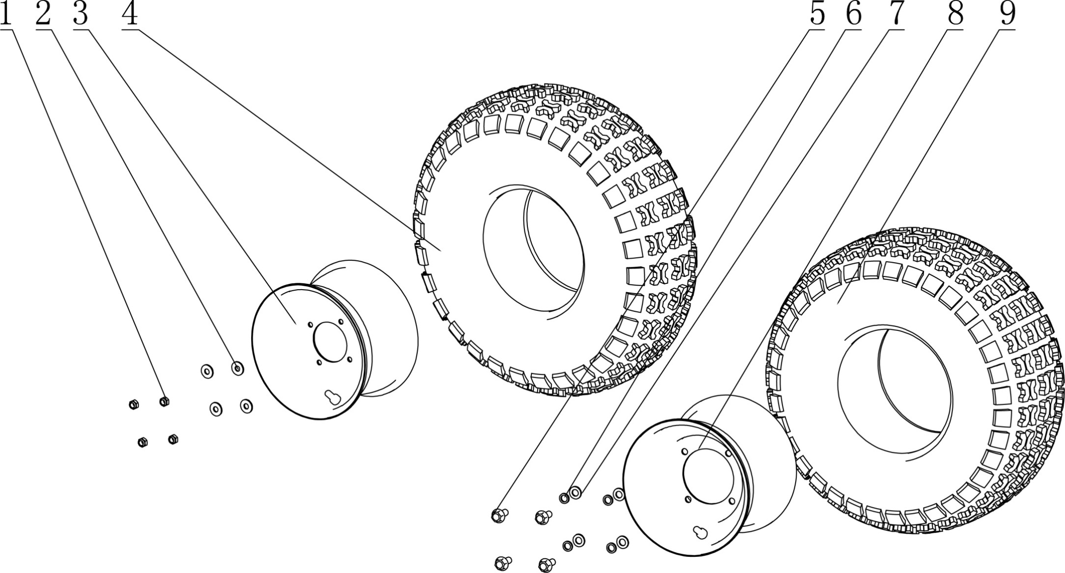
7. Wheel assy
NO. | Parts Code | English Name | Parts name | Specs | Unit | Quantity | Unit Price ( USD ) | Order Qty | Total amount | Remark
1 | 404006005003 | nut | 非金属嵌件六角锁紧螺母 | M8[GB/T 889.1-2000] | pcs | 4
2 | 405006050003 | washer | 平垫圈 | ￠8X￠22X2 | pcs | 4
3 | 307003036019 | front rim | 前轮毂_黑色 | φ8.5Xφ88_中心孔φ67.5_4.5X8 配190X70-8前轮胎 | pcs | 1
4 | 307005156001 | front tire | 前轮胎 | JUNKAI标识_19X7.00-8(180/80-8)_新蝴蝶花 | pcs | 1
5 | 401002016001 | bolt | 六角法兰面螺栓细牙小系列 | M10X1.25X25-F_8.8级(GB/T 5789) | pcs | 4
6 | 405003001004 | spring washer | 标准型弹簧垫圈 | ￠10(GB/T 93) | pcs | 4
7 | 405006006002 | washer | 平垫圈 | ￠10X￠20X1.5 | pcs | 4
8 | 307004034015 | rear rim | 后轮毂_黑色 | φ10.5Xφ110_中心孔φ90_6.0X8 配180X95-8后轮胎 | pcs | 1
9 | 307005157001 | rear tire | 后轮胎 | JUNKAI标识_18X9.5-8(240/50-8)_新蝴蝶花 | pcs | 1

29
28
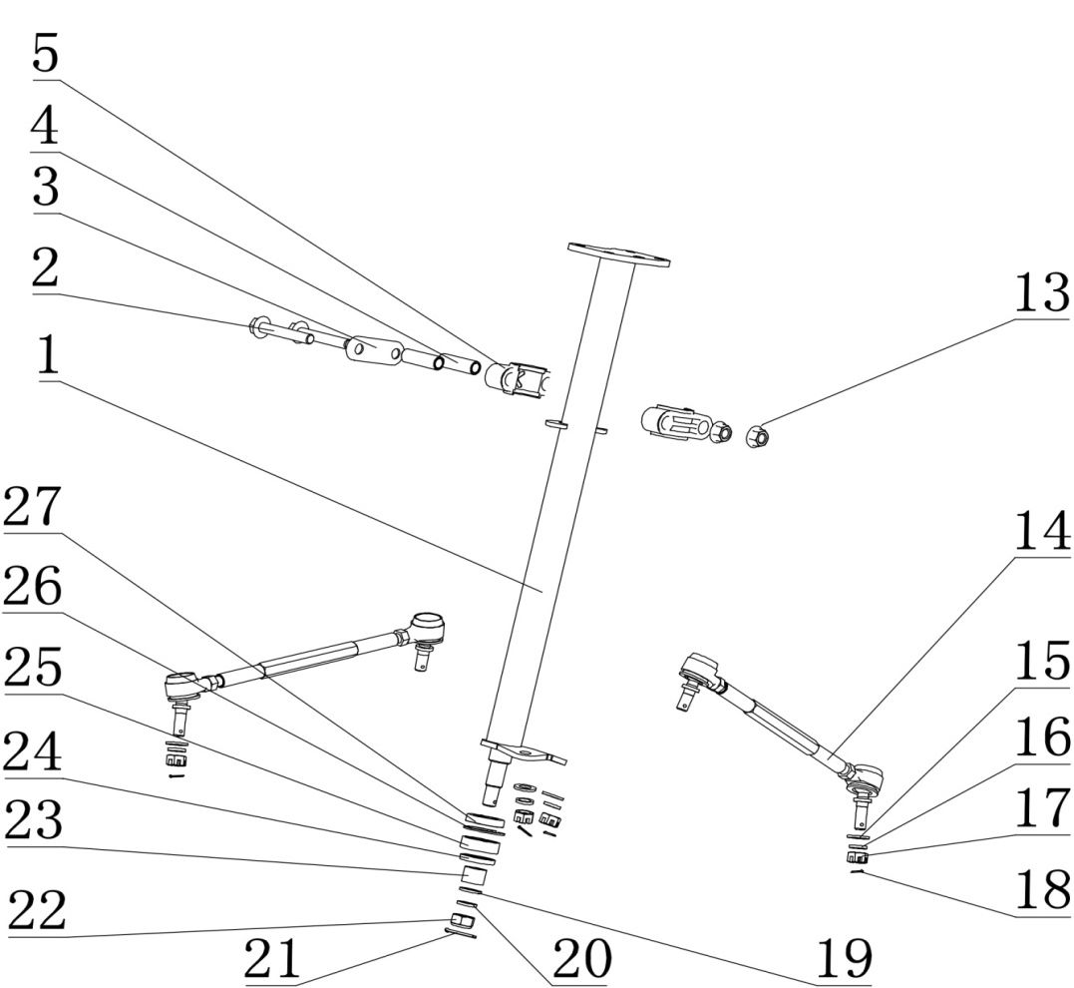
8. Steering Assy
NO. | Parts Code | English Name | Parts name | Specs | Unit | Quantity | Unit Price ( USD ) | Order Qty | Total amount | Remark
1 | 310023053002 | steering stem | 方向柱 | AGA-6A | pcs | 1
2 | 401002022001 | bolt | 六角法兰面螺栓细牙小系列 | M10X1.25X60-F_8.8级(GB/T 5789) | pcs | 2
3 | 319053001002 | bracket | 方向柱锁扣加强片 | 钢板1.5mm | pcs | 1
4 | 319001265001 | spacer | 方向柱锁扣衬套 | ￠10.5X￠14X42 | pcs | 2
5 | 310039003001 | fixing part for steering stem | 方向柱锁扣 | AGA-2A_14mmX51mm_内孔￠32_可发性聚苯乙烯 | pcs | 2
13 | 404005003002 | nut | 细牙全金属六角法兰面锁紧螺母 | M10X1.25(GB/T 6187.2) | pcs | 2
14 | 305016015002 | turning lever | JK转向拉杆_镀彩锌 | AGA-6A_空心螺杆长220mm_带两个开槽螺母M10X1.25 | pcs | 2
15 | 405006006002 | washer | 平垫圈 | ￠10X￠20X1.5 | pcs | 4
16 | 405003001004 | spring washer | 标准型弹簧垫圈 | ￠10(GB/T 93) | pcs | 4
17 |  | nut | 六角开槽螺母 | M10X1.25 | pcs | 4 |  |  |  | 转向拉杆附件
18 | 407005002001 | cotter | 开口销 | ￠1.5X20mm(GB/T 91-2000) | pcs | 4
19 | 405006011002 | washer | 平垫圈 | ￠12X￠18X1.5 | pcs | 1
20 | 405003002002 | spring washer | 标准型弹簧垫圈 | ￠12(GB/T 93) | pcs | 1
21 | 407005002001 | cotter | 开口销 | ￠1.5X20mm(GB/T 91-2000) | pcs | 1
22 | 404007002002 | nut | 非金属嵌件六角锁紧螺母 | M12X1.25(GB/T 6183.2) | pcs | 1
23 | 601001391001 | spacer | 方向柱隔套 | ￠20X2.0X15mm | pcs | 1
24 | 319018027001 | oil seal | 油封 | ￠20X￠32X5mm | pcs | 1
25 | 409006001001 | bearing | 调心球轴承 | 1202(GB/T281-2013) | pcs | 1
26 | 405002006001 | circlip | 孔用弹性挡圈 | 35(GB/T 893.1-1986) | pcs | 1
27 | 319018026001 | oil seal | 油封 | ￠20X￠35X7mm | pcs | 1
28 | 304035002002 | sponge | 海绵套_黑色 | ￠11X￠48X210mm | pcs | 1
29 | 320052001002 | HANDLEBAR Cover | 装饰套 | APLC-通用越野车/ATV/AM/513/213X175MM_圆形 | pcs | 1

36
37
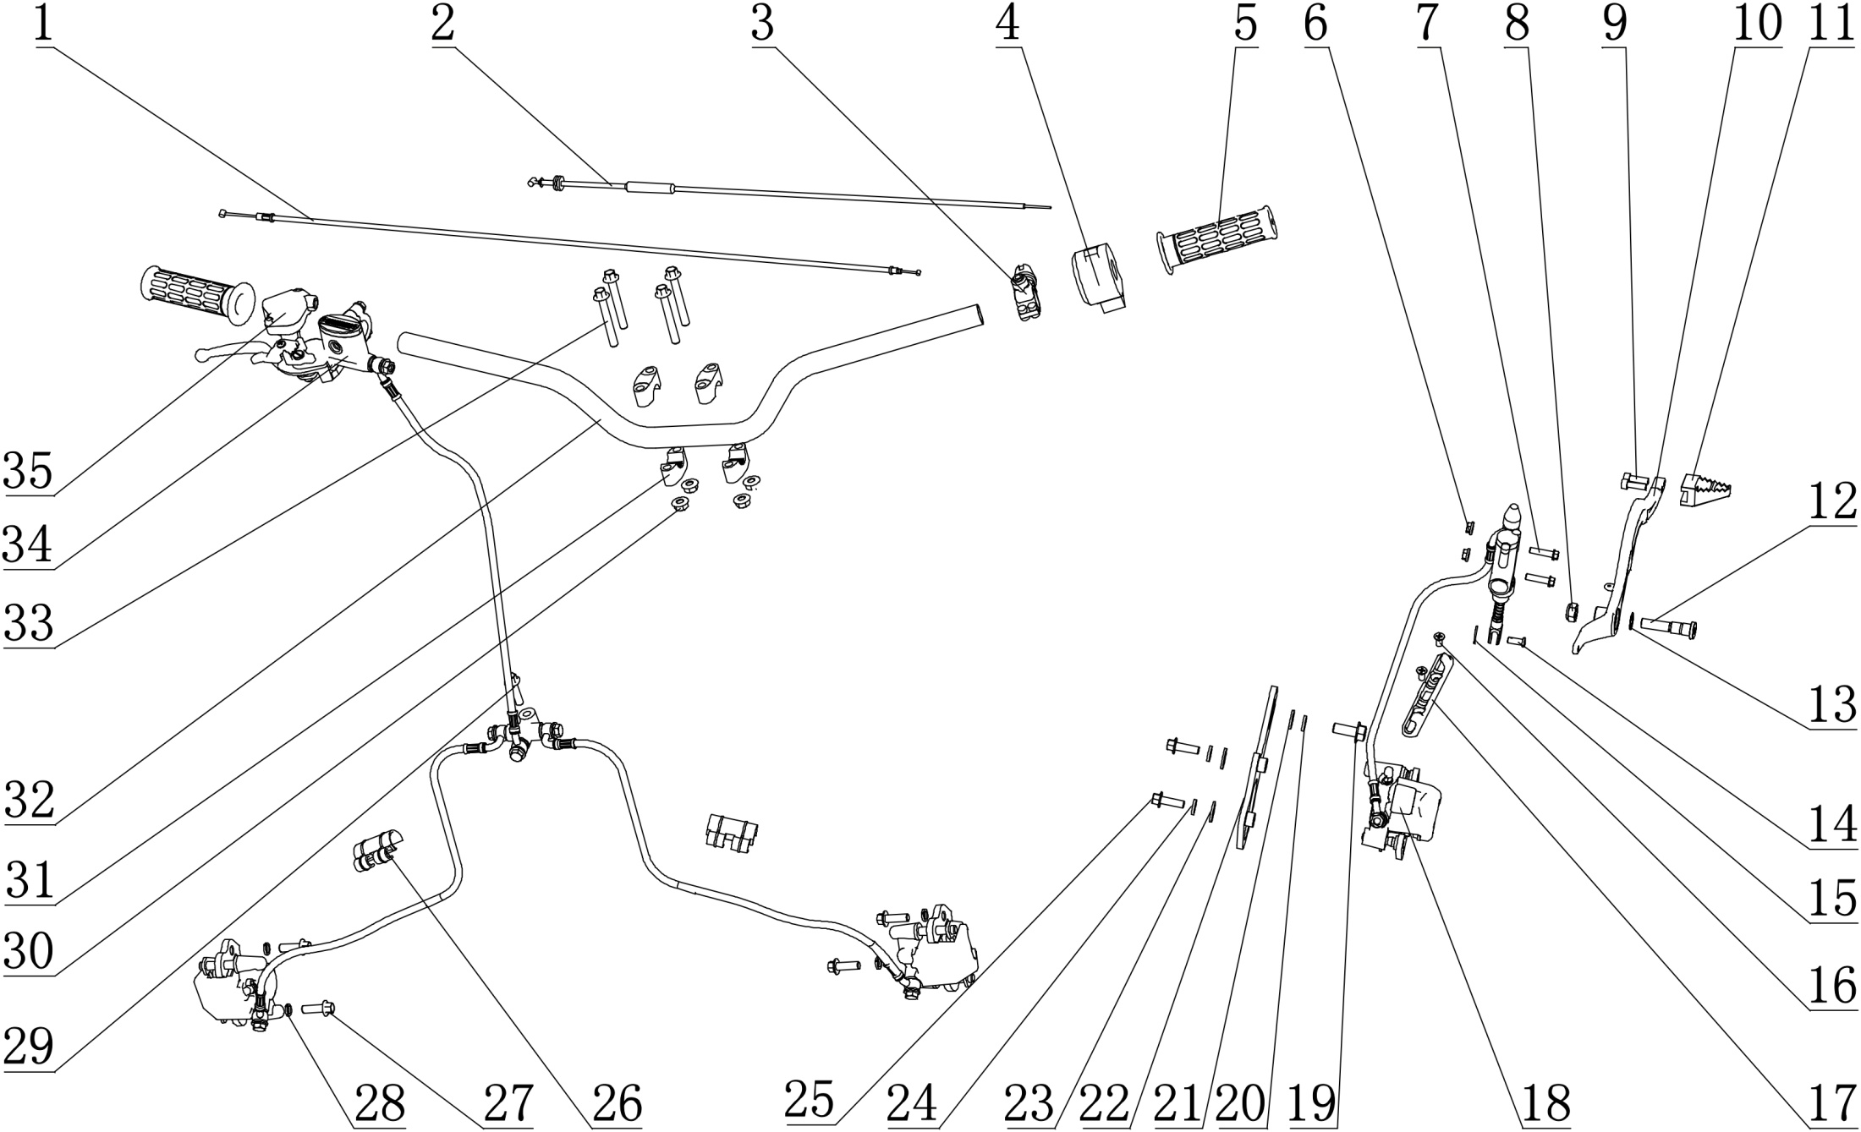 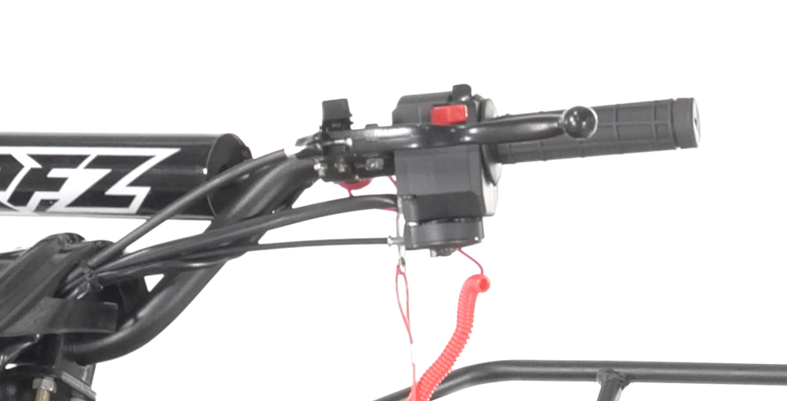
9. Handlebar assy
NO. | Parts Code | English Name | Parts name | Specs | Unit | Quantity | Unit Price ( USD ) | Order Qty | Total amount | Remark
1 | 310014008001 | choke cable | 风门线 | 738X800mm_自由行程62mm | pcs | 1
2 | 310013035001 | throttle cable | 油门线_黑色 | 管长720mm_自由行程85mm | pcs | 1
3 | 316004016002 | Safety switch | 紧急熄火开关_黑色 | AGA-10E_常开开关_带橡胶螺纹拉线_电线长700mm | pcs | 1
4 | 316001022001 | main switch | 组合开关_黑色 | AGA-6A_佳佛雷左开关_功能：熄火_启动_喇叭_带风门支架_无转向,_无变光 | set | 1
5 | 310003024003 | grips | 手把套 | 总长L=115mm_内孔￠22mm_深度L=112mm_法兰￠47mm_TPE料_G39 | pair | 1
6 | 404004001003 | nut | 粗牙全金属六角法兰面锁紧螺母 | M6(GB/T 6187.1) | pcs | 2
7 | 401001011002 | bolt | 六角法兰面螺栓-加大系列-B级 | M6X25mm_8.8级(GB/T 5789) | pcs | 2
8 | 404007001002 | nut | 非金属嵌件六角锁紧螺母细牙 | M10X1.25(GB/T 6183.2) | pcs | 1
9 | 403005042002 | screw | 内六角圆柱头螺钉 | M6X20mm_4.8级(GB/T70.1) | pcs | 2
10 | 310031019050 | rear brake lever | 后刹踏杆 | AGA-2A | pcs | 1
11 | 310032002003 | tip for the rear brake lever | 后刹踏杆铝头 | APL-1 | pcs | 1
12 | 319011022001 | fixing bolt for rear brake lever | 后刹踏杆螺栓 | AGA-6A_￠18X4_￠12X21_M10X1.25X32_调质处理 | pcs | 1
13 | 405004001001 | wave spring washer | 波形弹性垫圈 | ￠12X￠18X0.4(GB/T 955-1987) | pcs | 1
14 |  | pin | 圆柱销 | ￠6X20mm | pcs | 1 |  |  |  | 后碟刹器附件
15 | 407005002001 | cotter | 开口销 | ￠1.5X20mm(GB/T 91-2000) | pcs | 1
16 | 403011021003 | screw | 十字槽沉头螺钉 | M6X12mm_4.8级(GB/T819.1) | pcs | 2
17 | 318001026002 | clip for brake tubing | 后刹油管卡扣 | APOLLO_材料ABS_16.5X125-￠6.6-55mm | pcs | 1
18 | 308008118001 | rear brake assy | 后碟刹器_黑色 | AGA-6A_油管长500mm_如意左黑色下泵_顶杆长70mm_带机械驻车,油管长500mm_200mm长硬黑护套_带液压开关电线长300mm公盒 | set | 1 |  |  |  | CPSC tests require changes
19 | 401002016001 | bolt | 六角法兰面螺栓细牙小系列 | M10X1.25X25-F_8.8级(GB/T 5789) | pcs | 1
20 | 405003001004 | spring washer | 标准型弹簧垫圈 | ￠10(GB/T 93) | pcs | 1
21 | 405006006002 | washer | 平垫圈 | ￠10X￠20X1.5 | pcs | 1
22 | 310129001002 | mounting bracket for rear brake | 后碟刹器固定座 | AGA-6A_带后碟刹器固定隔套 | pcs | 1
23 | 405006049002 | washer | 平垫圈 | ￠8X￠16X2 | pcs | 2
24 | 405003011004 | spring washer | 标准型弹簧垫圈 | ￠8(GB/T 93) | pcs | 2
25 | 401001051002 | bolt | 六角法兰面螺栓-加大系列-B级 | M8X25mm_8.8级(GB/T 5789) | pcs | 2
26 | 318001030001 | clip for brake tubing | 制动油管卡扣 | AGA-2A款_PA66料_固定孔直径19mm_油管固定孔直径10mm | pcs | 2
27 | 401001051002 | bolt | 六角法兰面螺栓-加大系列-B级 | M8X25mm_8.8级(GB/T 5789) | pcs | 4
28 | 405003011004 | spring washer | 标准型弹簧垫圈 | ￠8(GB/T 93) | pcs | 4
29 | 401001053002 | bolt | 六角法兰面螺栓-加大系列-B级 | M8X30mm_8.8级(GB/T 5789) | pcs | 1
30 | 404004002002 | nut | 粗牙全金属六角法兰面锁紧螺母 | M8(GB/T 6187.1) | pcs | 1
31 | 310019019001 | handlebar holder set | 方向把卡座 | AGA-3_四件套_锁φ22 | set | 1
32 | 310001127050 | handlebar | 方向把 | AGA-6_配朝泰组合开关_直径22mm-2.5mm_护手套状态_无横杆_ | pcs | 1
33 | 401001036002 | bolt | 六角法兰面螺栓-加大系列-B级 | M8X1.25X60-F_8.8级(GB/T5789) | pcs | 4
34 | 308001185001 | front disc brake | 前碟刹器_黑色 | AGA-6A_右刹把_078上泵_如意左右黑色下泵_一拖二_,主油管长550_分油管长550_配前刹开关线长600mm公盒 | set | 1
35 | 310007007002 | throttle house | 油门座_黑色 | AGA-2A_独立加油器总成 | pcs | 1 |  |  |  | CPSC tests require changes
36 | 310116002001 | parking cable | 驻车拉线_黑色 | 外管带弯头总长1332mm_自由行程52.5mm_套管直丝材质_,钢丝直径￠2.0mm | pcs | 1
37 | 310047028001 | mechanical left brake lever | 机械左刹把_喷塑黑色 | 大江（带卡）刹把_不带刹车灯线

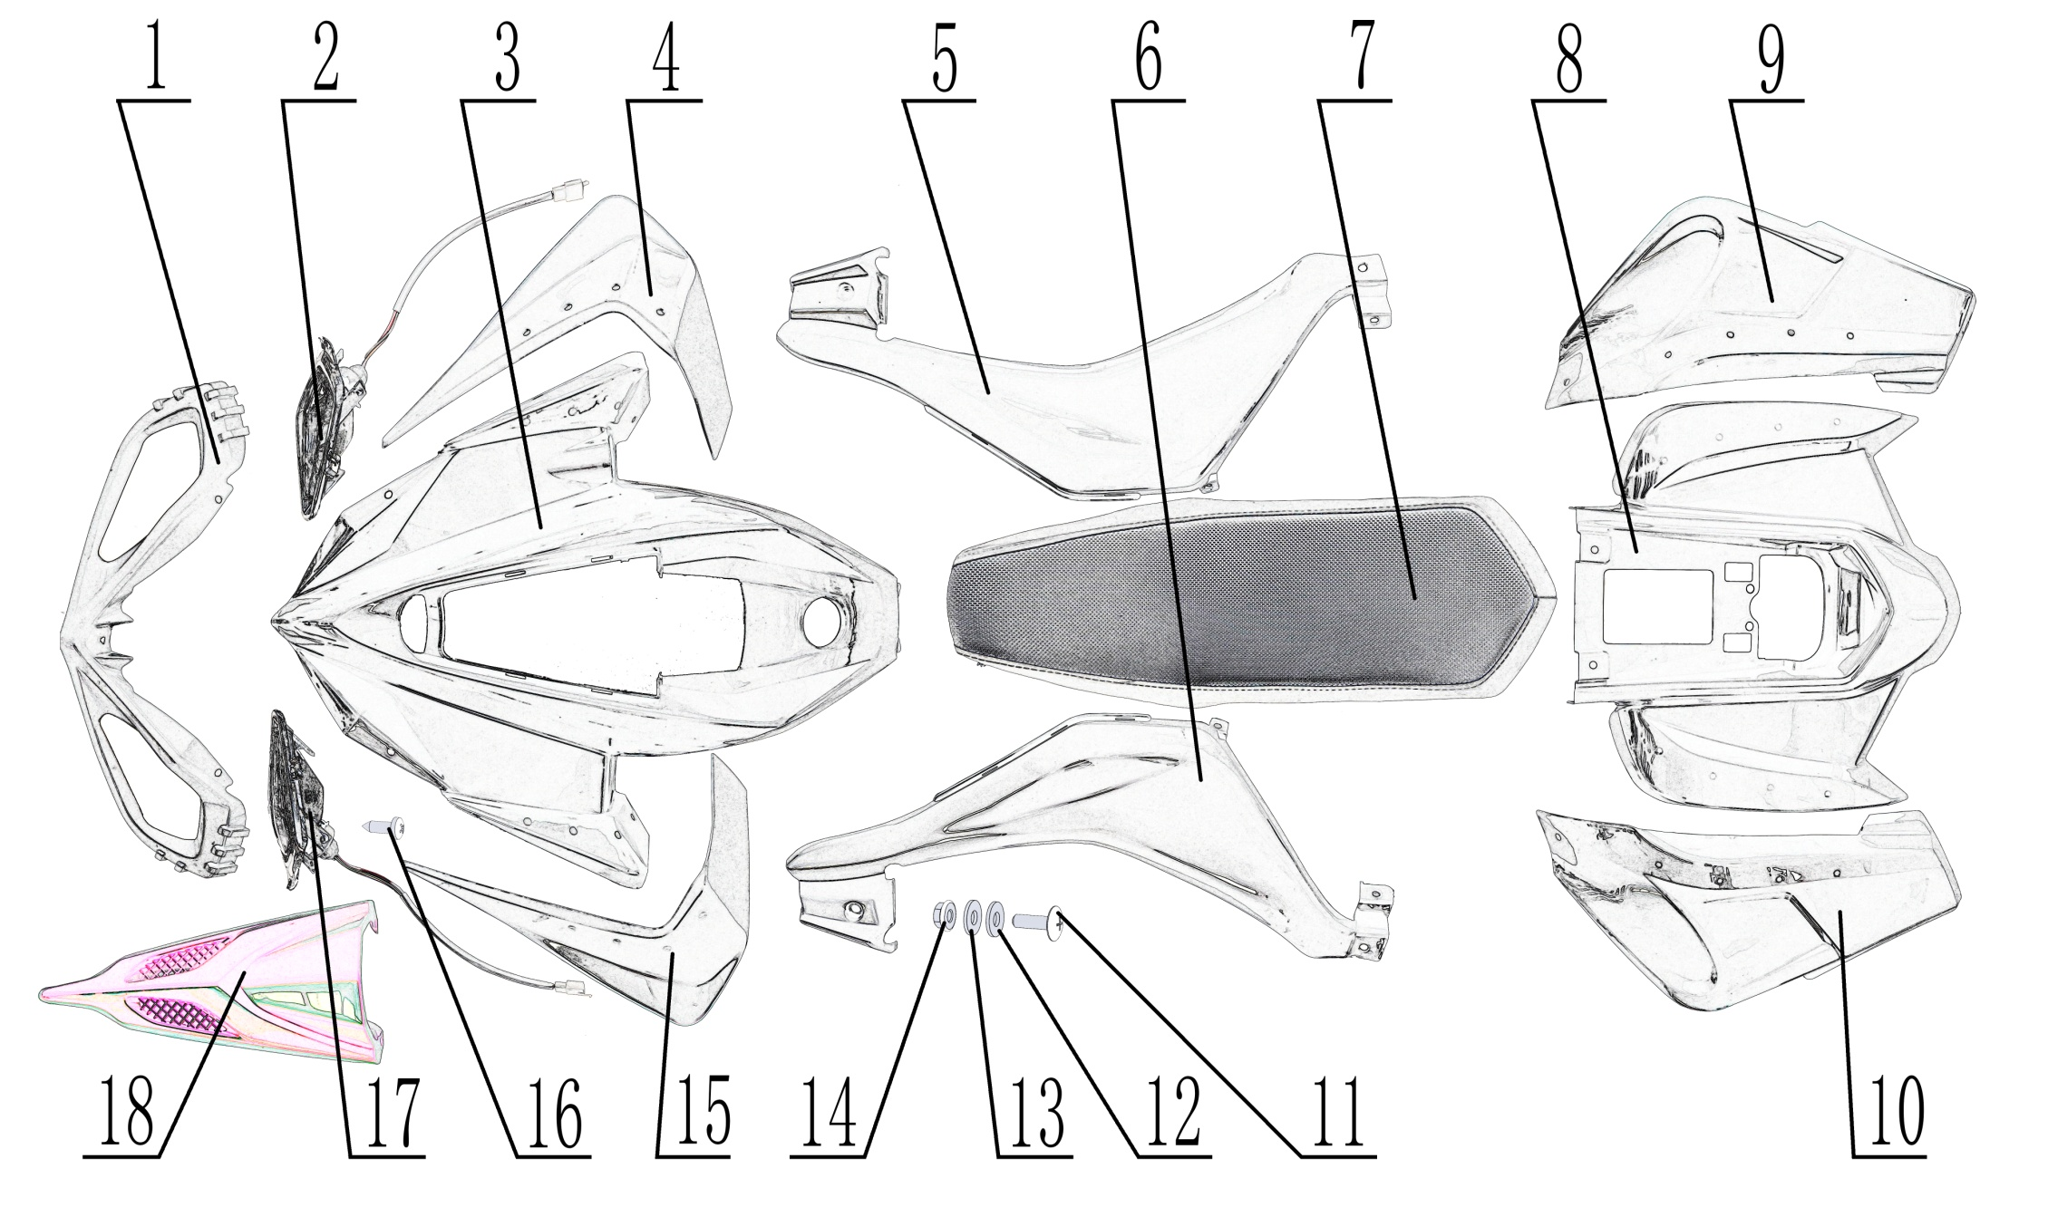
10. Plastic body
NO. | Parts Code | English Name | Parts name | Specs | Unit | Quantity | Unit Price ( USD ) | Order Qty | Total amount | Remark
1 | 304014005004 | front light cover | 大灯罩_黑色 | AGA-2A_圆形灯 | pcs | 1
2 | 316024034001 | front light -right | 右前大灯_镀铬 | AGA-2A_LED圆形灯_DJ7031A-2.0-11_,带DOT认证标识（DOT SAE DRL P 21 亨味） | pcs | 1 |  |  |  | CPSC tests require changes
3 | 304044002014 | front plastic body | 前车体 | AGA-2A | pcs | 1
4 | 304053002003 | front right side fender | 右前挡泥板 | AGA-2A | pcs | 1
5 | 304003004011 | right cover | 右前侧板 | AGA-2A | pcs | 1
6 | 304002003011 | left cover | 左前侧板 | AGA-2A | pcs | 1
7 | 313001183002 | seat | YC座垫_黑色 | AGA-2A_不加螺母_白底板 | pcs | 1
8 | 304043002010 | rear plastic body | 后车体 | AGA-2A | pcs | 1
9 | 304063003002 | rear right side fender | 右后挡泥板 | AGA-2A | pcs | 1
10 | 304063002002 | rear left side fender | 左后挡泥板 | AGA-2A | pcs | 1
11 | 403014007002 | screw | 十字大扁头螺钉 | M6X20mm_4.8级 | pcs | 35
12 | 405006040002 | washer | 平垫圈_镀彩锌 | ￠6X￠16X1.5(GB/T 97.1) | pcs | 35
13 | 319016024001 | rubber washer | 橡胶垫片_黑色 | ￠6X￠16X2.5 | pcs | 35
14 | 404018001001 | nut | 法兰防滑螺母 | `M6(防滑花纹)_GB6177 | pcs | 33
15 | 304054002003 | front left side fender | 左前挡泥板 | AGA-2A | pcs | 1
16 | 403009007001 | screw | 十字半圆头自攻螺钉 | ST4.2X9.5（GB/T 845） | pcs | 6
17 | 316025032001 | front light - left | 左前大灯_镀铬 | AGA-2A_LED圆形灯_DJ7031A-2.0-11_,带DOT认证标识（DOT SAE DRL P 21 亨味） | pcs | 1 |  |  |  | CPSC tests require changes
18 | 304049002008 | front cover | 前部中头罩 | AGA-2A | pcs | 1

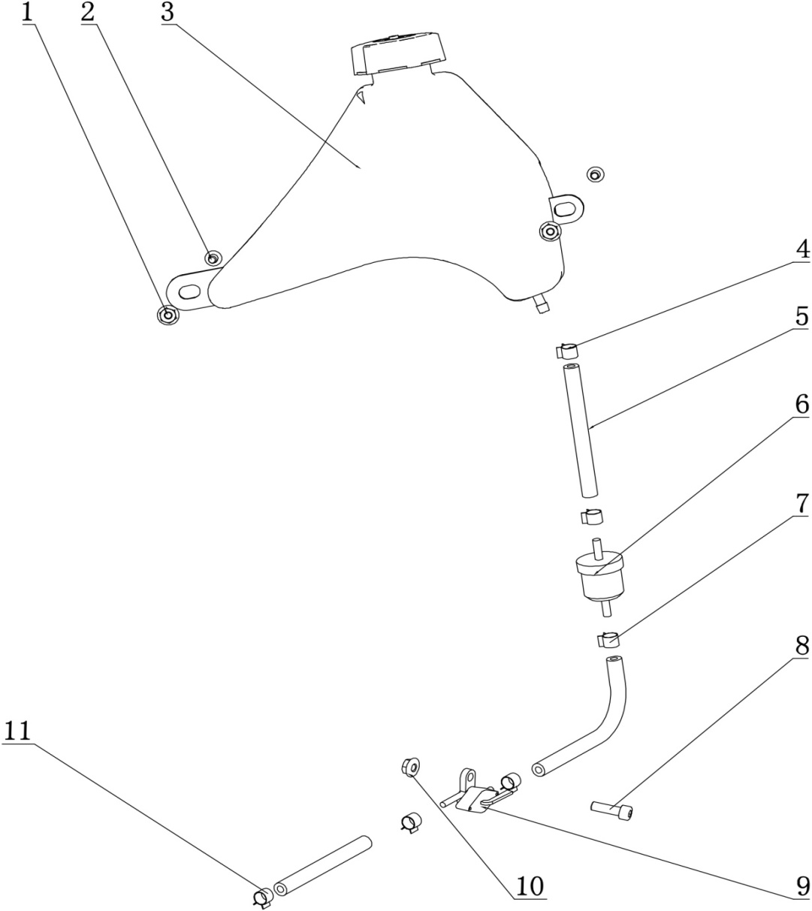
11. Fuel tank
NO. | Parts Code | English Name | Parts name | Specs | Unit | Quantity | Unit Price ( USD ) | Order Qty | Total amount | Remark
1 | 312001033002 | fuel tank | 铁油箱_黑色 | AGA-2_铁油箱(带银色油箱盖)_阿波罗打码Y-36-01050100 | pcs | 1
2 | 401001009002 | bolt | 六角法兰面螺栓-加大系列 | M6X20mm_8.8级(GB/T 5789) | pcs | 2
3 | 404004001003 | nut | 粗牙全金属六角法兰面锁紧螺母 | M6(GB/T 6187.1) | pcs | 2
4 | 319005003001 | clip | 钢带环箍卡扣 | ￠9X8X0.8 | pcs | 1
5 | 312004009003 | fuel tubing | EPA油管(睿威)_黑色 | ￠4.5X￠8.5(单位:米)喷码-Rewin FKH EPA-HZR-A15 EPA COMPLIANT,Q-18-031B | pcs | 3
6 | 312003006001 | fuel filter | 汽油滤清器_透明 | 尼龙_白色滤网一体式滤芯 | pcs | 1
7 | 318001022002 | clip | 钢带环箍卡扣 | ￠8X8X0.8 | pcs | 4
8 | 403005042002 | screw | 内六角圆柱头螺钉 | M6X20mm_4.8级(GB/T70.1) | pcs | 1
9 | 312005005002 | fuel valve | 油开关_三价铬钝化本色 | 29_带RES标识 | pcs | 1 |  |  |  | CPSC tests require changes
10 | 404004001003 | nut | 粗牙全金属六角法兰面锁紧螺母 | M6(GB/T 6187.1) | pcs | 1
11 | 318001029001 | clip | 钢丝油管卡扣 | ￠8X1 | pcs | 1

